Кіріспе
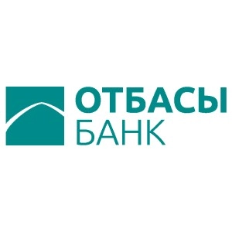

ESG Databook

Есепті кезең: 2023 жыл (егер мәтін бойынша өзгеше көзделмесе, 7 ай үшін)

ESG Databook туралы

ESG Databook "Отбасы банк" АҚ-ның 2023 жылғы 7 айдағы орнықты даму саласындағы негізгі сандық көрсеткіштерін ашады (егер мәтін бойынша өзгеше көзделмесе), сондай-ақ мүмкіндігінше шоғырландырылған әлеуметтік, экологиялық және экономикалық деректер негізінде тарихи деректер мен тиімділік үрдістерін ұсынады.
Бұл құжат біз жыл сайынғы Орнықты даму туралы есепте ұсынатын ақпаратты толықтырады және көлеміне байланысты шектеулер үшін Есепте беру мүмкін емес деректерді қамтиды. Қосымша деректер сұраныс бойынша берілуі мүмкін.
Егер өзгеше көрсетілмесе, деректер метрикалық жүйені пайдаланумен және қазақстандық теңгемен ұсынылған. Кейбір сандар мен пайыздар дөңгелектенуі және жалпы санды немесе 100%-ды құрамауы мүмкін.
Деректердегі өзгерістер және қайталанатын есептер есеп беру немесе жинау әдістерінің жақсаруына байланысты бір жыл ішінде орын алуы мүмкін және қайта есептеу түсіндіріле отырып белгіленеді.

Біздің есеп беру әдіснамамыз туралы қосымша ақпарат алу үшін Орнықты даму туралы есепті қараңыз

Егер біздің орнықты даму туралы деректеріміз, орнықты даму туралы есебіміз және кез келген басқа да қатысты ақпаратты ашу туралы қандай да бір сұрақтарыңыз немесе пікірлеріңіз болса, біздің mail@otbasybank.kz электрондық поштамызға жазыңыз

Жарияланған күні:

